时间轴
1 | 封装的控件没有控件设计中的pending属性 | 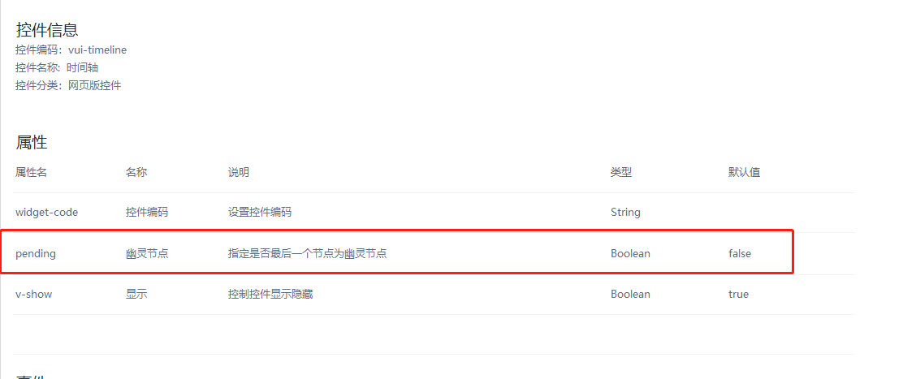
2
3
4

